상품제안서
수첩형 홍보 밴드 5호 | 상품코드: S15620

 |  |  |  |  |  |  | 02-713-8555 | www.synergygift.co.kr
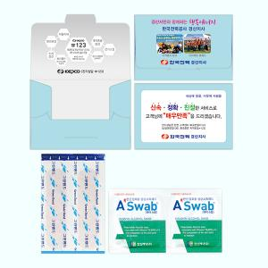

【상세/제작정보】 | <span style="font-size: 14pt;">※ 독판인쇄는 1,000개 단위로 주문 가능합니다.</span>

【인쇄/포장옵션】 | 풀칼라 / 포장불가능

【공급단가】 | 수량 | 1,000~ | 2,000~ | 3,000~ | 5,000~ | 10,000~
*VAT별도 | 단가 | 460원 | 440원 | 420원 | 410원 | 390원

【상품 URL】 | https://www.synergygift.co.kr:443/src/goods_detail.php?gdno=14539

